Sheet1
阿德里安2026美股交易汇总 |  |  |  |  |  |  |  |  |  |  |  |  |  |  | 虚高原因请看前面说明
数据说明 / Disclaimer 本表中的收益率仅按照“价格最终到达的最高 TP 区间”进行统计，未计算实际交易过程中到达前置 TP 后分批减仓所产生的复合收益率。因此，表内展示的单笔收益率可能会高于真实分批止盈后的账户收益。 同时，部分标的在到达最后一个 TP 后仍继续上涨。若实际操作中选择保留部分仓位继续持有，则最终收益也可能高于表格中记录的 TP 收益。 风控方面，每笔交易在价格到达 TP1 后，止损将自动上移至开仓价附近，以实现保本保护。因此，TP1 后的持仓风险会明显降低。总体数据仅用于复盘信号表现，不构成投资建议。 「超额收益」为价格到达全部预设 TP 后继续上涨所产生的额外空间，仅作为复盘补充参考。到达全部 TP 后，是否继续持有取决于个人操作习惯：有人会选择全部止盈离场，也有人会继续持有剩余仓位。因此，并非每一笔交易都会产生超额收益，且该部分收益不纳入基础胜率与平均回报率统计。本表通常仅更新信号发布后约两周内的超额收益情况，时间过长后参考意义下降。 |  |  |  |  |  |  | DC交流群 | https://discord.gg/ad-market-research |  |  |  |  |  |  | 累计(虚高)
 |  |  |  |  |  |  |  |  |  |  |  |  |  | 4月最高利润 | 199.62%
 |  |  |  |  |  |  |  |  |  |  |  |  |  | 5月最高利润 | 269.17%
 |  |  |  |  |  |  |  | 总量 | 止损 | 胜率 | 平均回报率 | 到达所有TP率 | 超额收益触发率 | 6月最高利润 | 177.07%
 |  |  |  |  |  |  |  | 201 | 46 | 77.11% | 5.15% | 18.41% | 11.44% | 7月最高利润 | 46.52%
 |  |  |  |  |  |  |  |  |  | 平均最高TP | 平均亏损 | 平均TP数 |  | 8月最高利润 | 149.37%
 |  |  |  |  |  |  |  |  |  | 9.07% | -6.32% | 2.6683673469 |  | 9月最高利润 | 137.82%

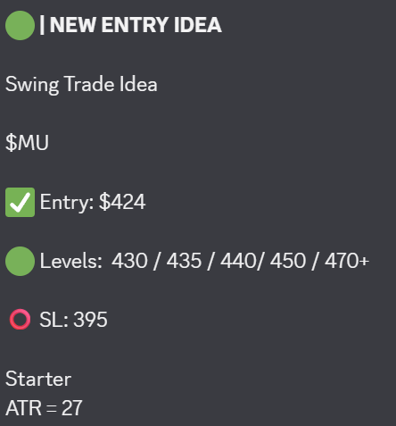
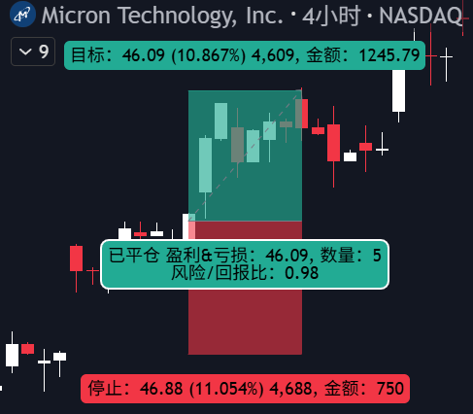
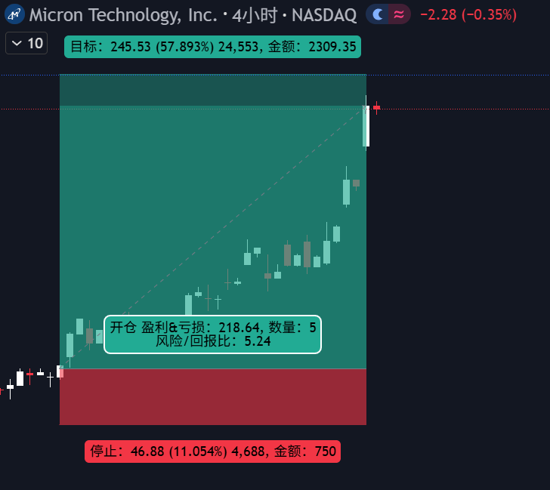
 |  |  |  |  |  |  |  |  |  |  |  |  |  |  |  | 字段2 | 计数项:字段2
日期 | 标的 | 入场价 | 最高TP/止损 | 到达TP数 | 是否到达所有TP(0/1) | 是否仍持有(0/1) | 超额收益 |  |  |  |  |  |  |  |  | DELL | 8
2026-04-10 | MU | 424 | 10.80% | 4 | 1 | 1 | 57% |  |  |  |  |  |  |  |  | MU | 7
 |  |  |  |  |  |  |  |  |  |  |  |  |  |  |  | NBIS | 7
 |  |  |  |  |  |  |  |  |  |  |  |  |  |  |  | CRWD | 4
 |  |  |  |  |  |  |  |  |  |  |  |  |  |  |  | SKHY | 4
 |  |  |  |  |  |  |  |  |  |  |  |  |  |  |  | GLW | 4
 |  |  |  |  |  |  |  |  |  |  |  |  |  |  |  | INTC | 4
 |  |  |  |  |  |  |  |  |  |  |  |  |  |  |  | 总计 | 38
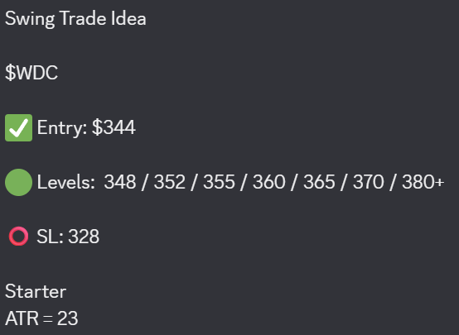
 |  |  |  |  |  |  | 超额收益
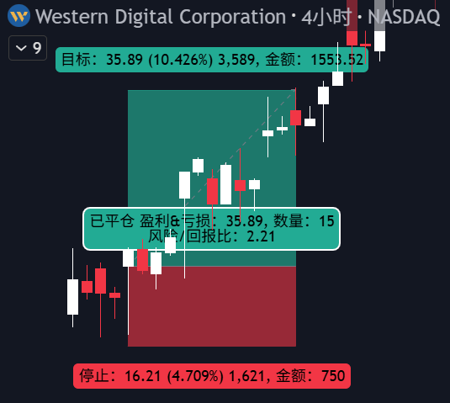
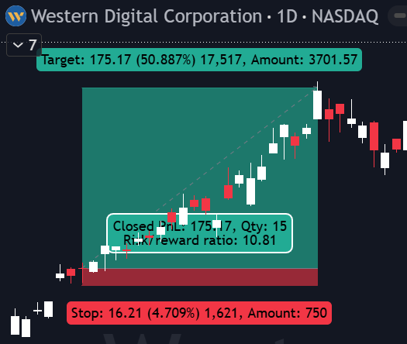
2026-04-10 | WDC | 344 | 10.40% | 7 | 1 | 0 | 50%

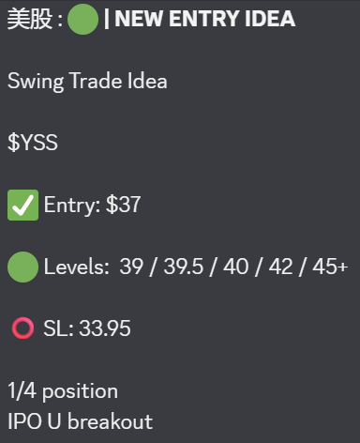
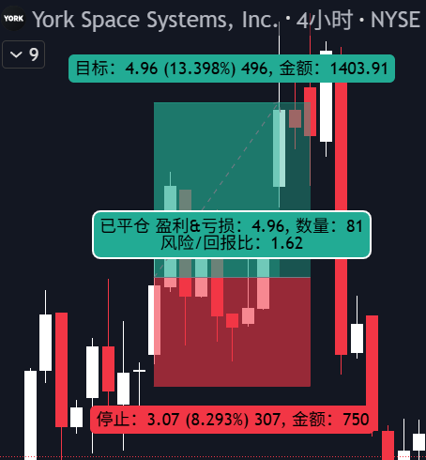
2026-04-15 | YSS | 37 | 14.00% | 4 | 1 | 0

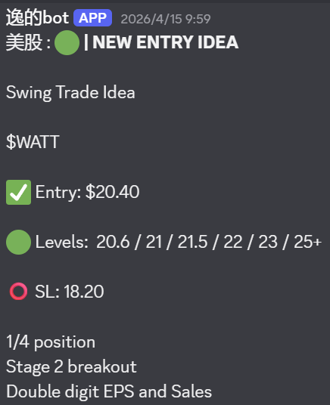
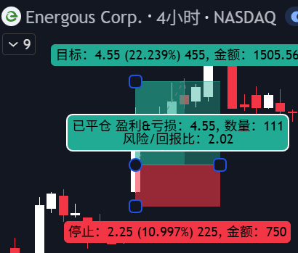
2026-04-15 | WATT | 20.4 | 22.20% | 6 | 1 | 0

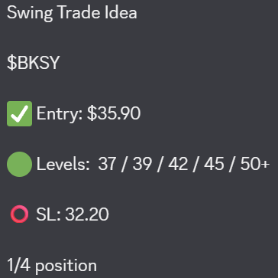
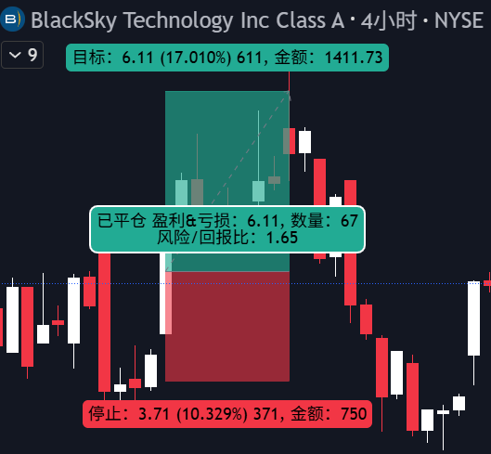
2026-04-16 | BKSY | 35.9 | 17.00% | 3 | 0 | 0

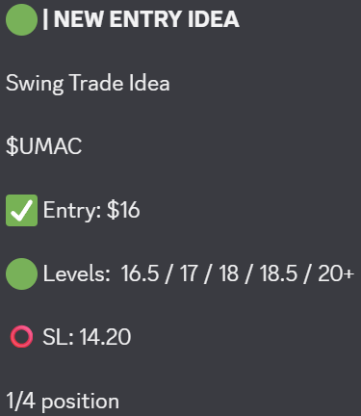
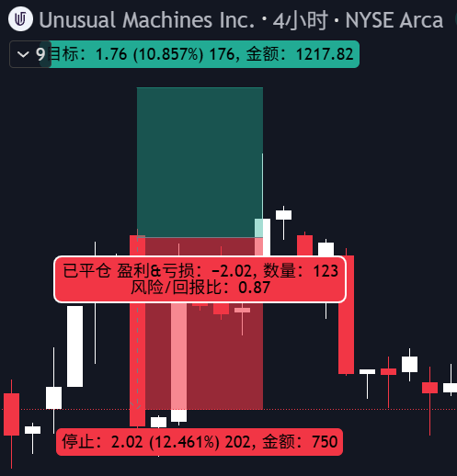
2026-04-16 | UMAC | 16 | -12.50% | 0 | 0 | 0

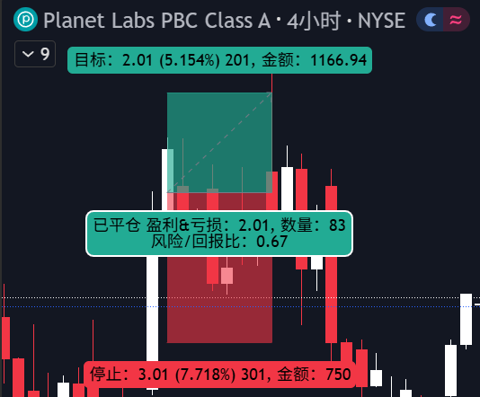
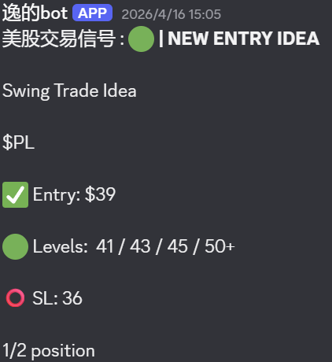
2026-04-16 | PL | 39 | 5.00% | 1 | 0 | 0

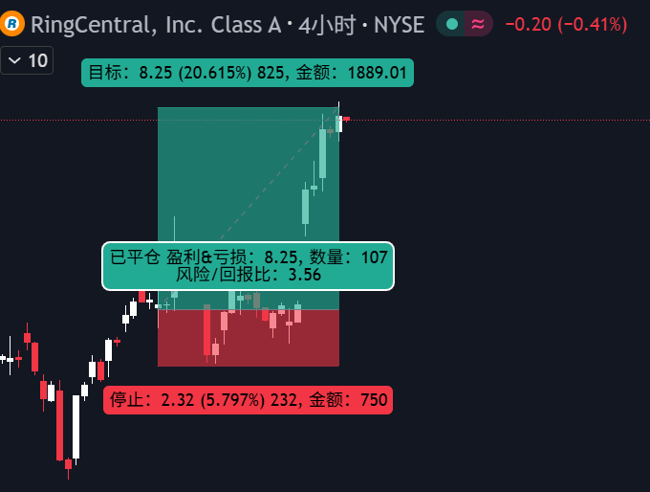
2026-04-16 | RNG | 40 | 20.00% | / | / | 0


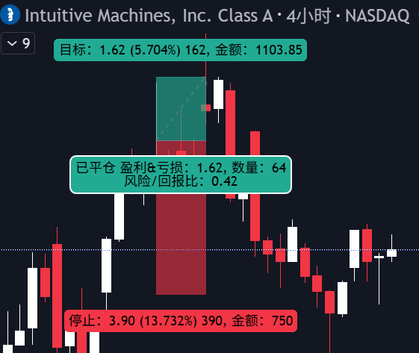
2026-04-20 | LUNR | 28.4 | 5.70% | 3 | 0 | 0

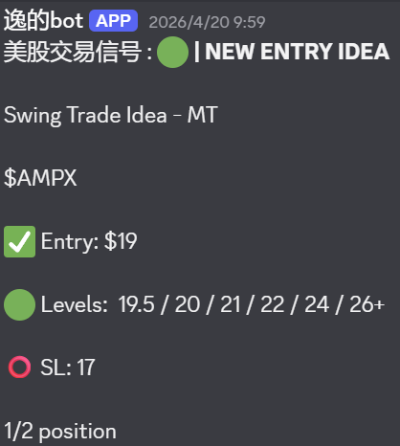
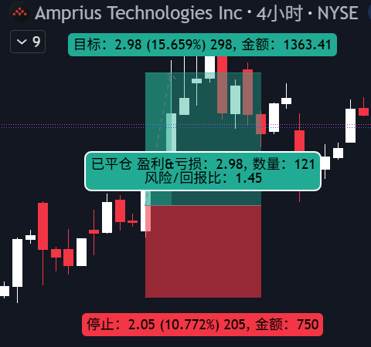
2026-04-20 | AMPX | 19 | 15.60% | 4 | 0 | 0

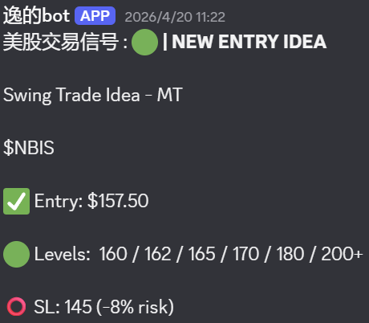
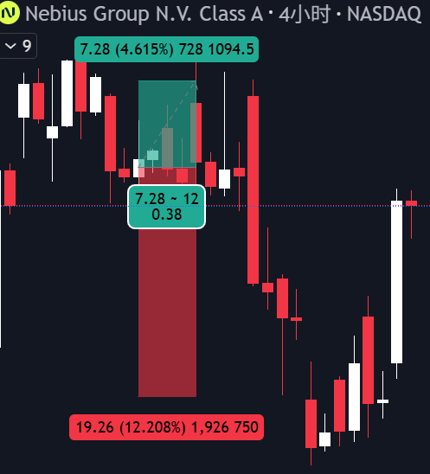
2026-04-20 | NBIS | 147.5 | 4.60% | 3 | 0 | 0

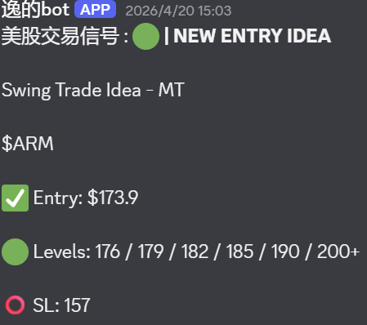
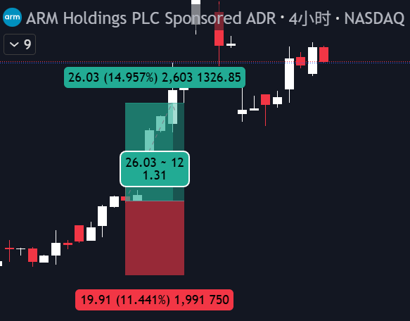
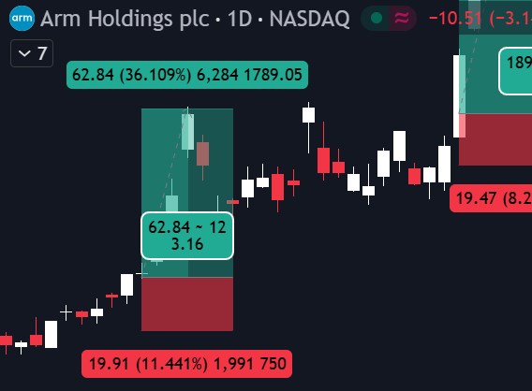
2026-04-20 | ARM | 173.9 | 15.00% | 6 | 1 | 0 | 超额收益
 |  |  |  |  |  |  | 36%

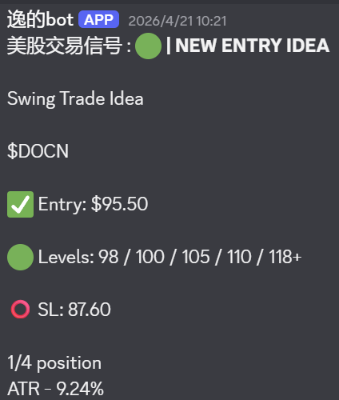
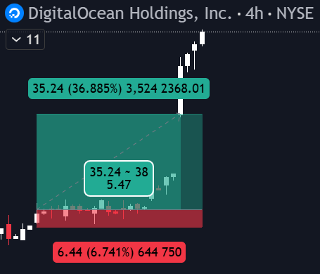
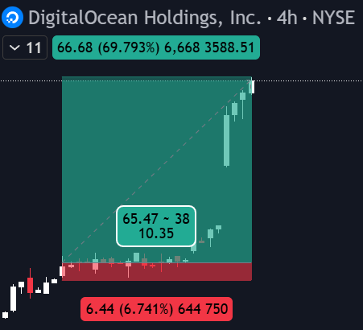
 |  |  |  |  |  |  | 超额收益
2026-04-21 | DOCN | 95.5 | 36.80% | 5 | 1 | 1 | 70%

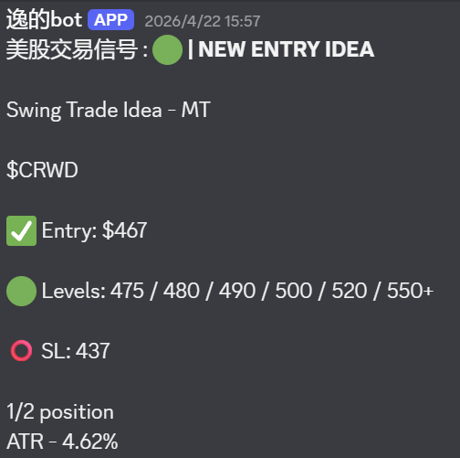
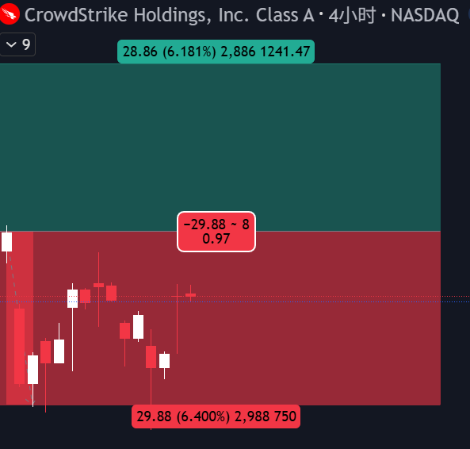
2026-04-22 | CRWD | 467 | -6.40% | 0 | 0 | 0

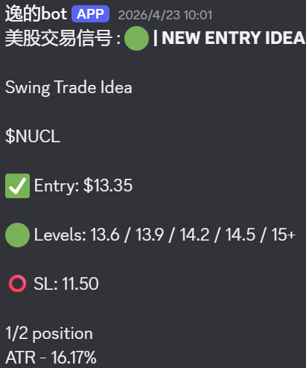
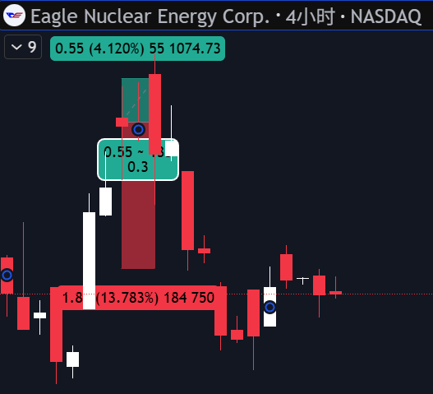
2026-04-23 | NUCL | 13.35 | 4.12% | 2 | 0 | 0

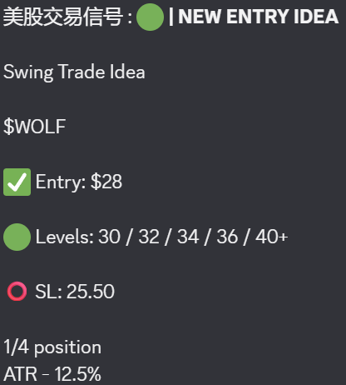
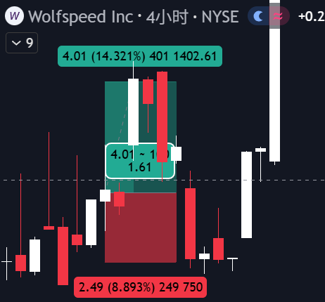
2026-04-23 | WOLF | 28 | 14.30% | 2 | 0 | 0

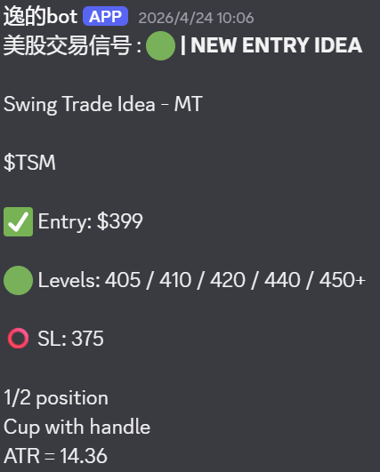
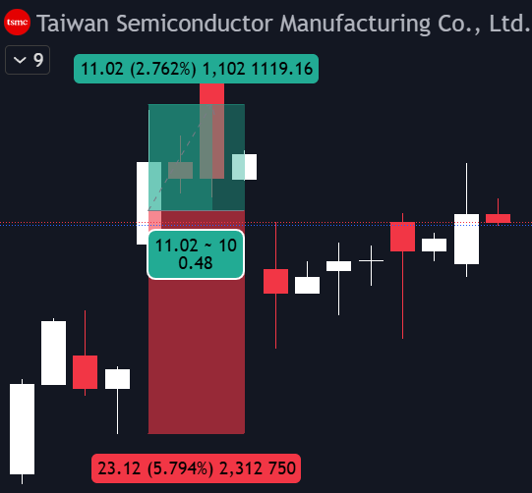
2026-04-23 | TSM | 399 | 2.70% | 2 | 0 | 0

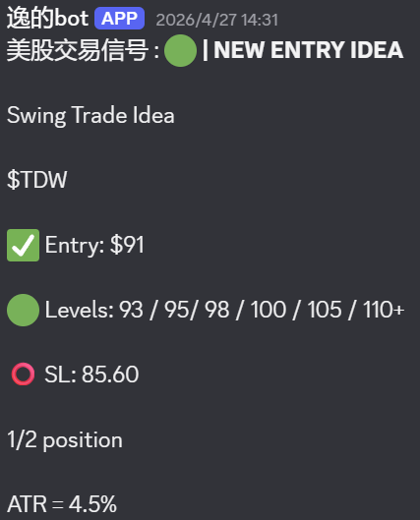
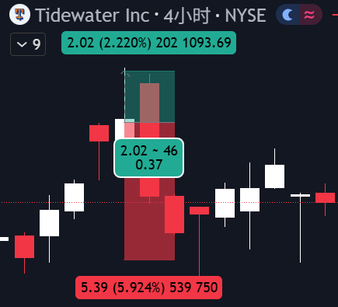
2026-04-23 | TDW | 91 | 2.20% | 1 | 0 | 0

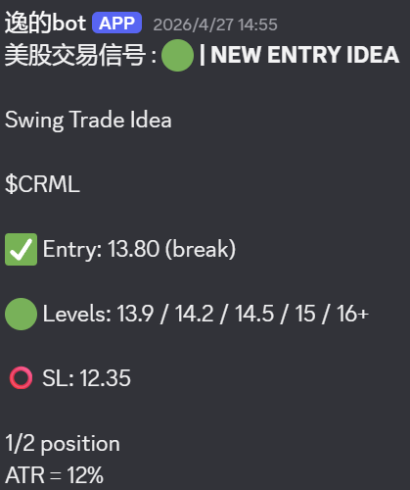
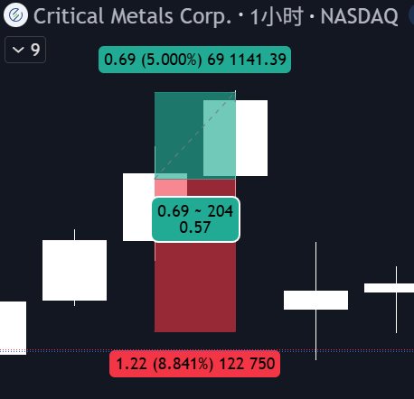
2026-04-27 | CRML | 13.8 | 5.00% | 3 | 0 | 0

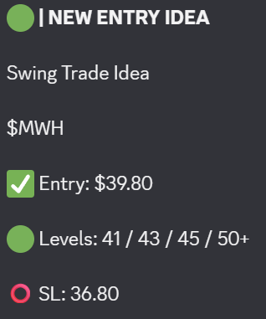
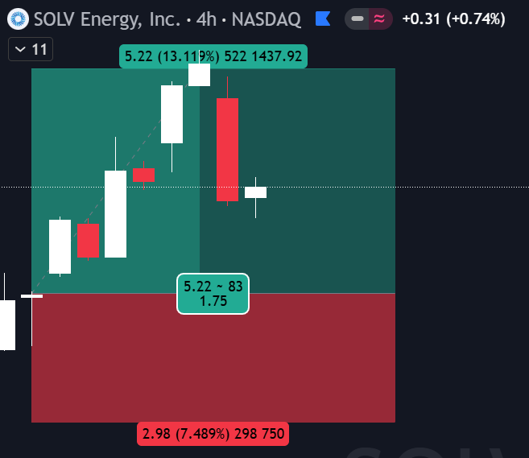
2026-04-30 | MWH | 39.8 | 13.10% | 3 | 0 | 0

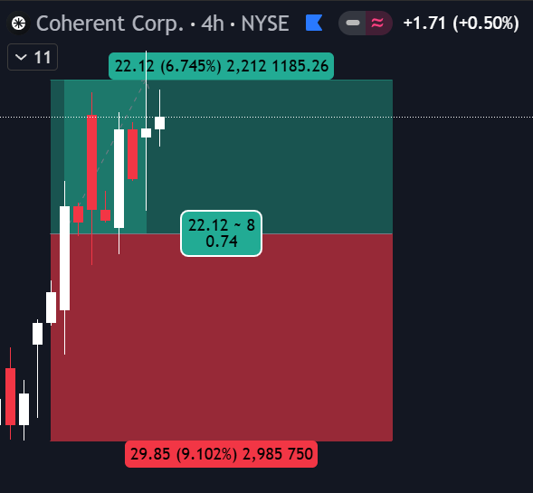
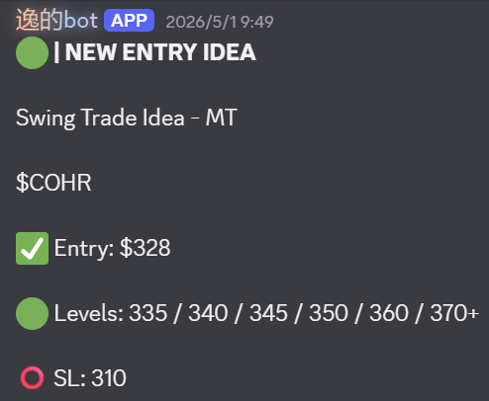
2026-05-01 | COHR | 328 | 6.70% | 3 | 0 | 0

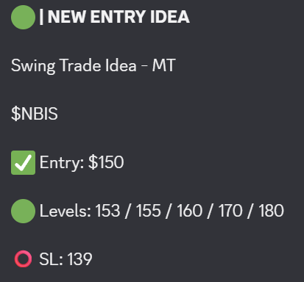
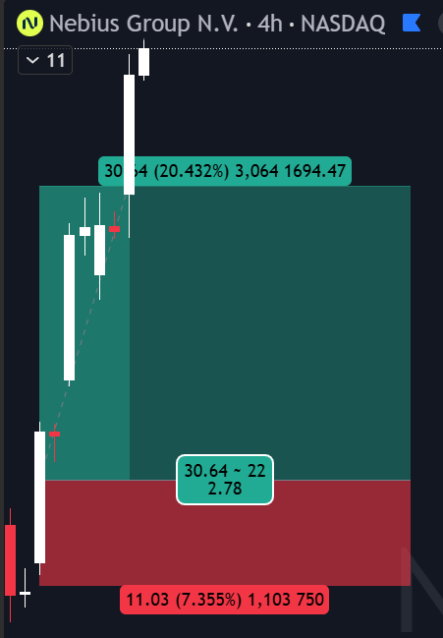
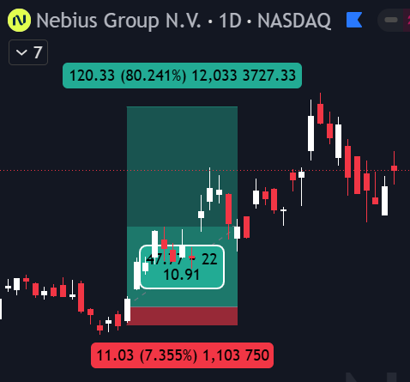
2026-05-01 | NBIS | 150 | 20.00% | 5 | 1 | 1 | 超额收益
 |  |  |  |  |  |  | 80%

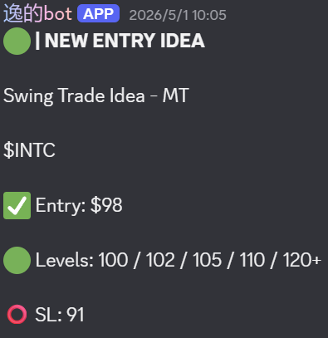
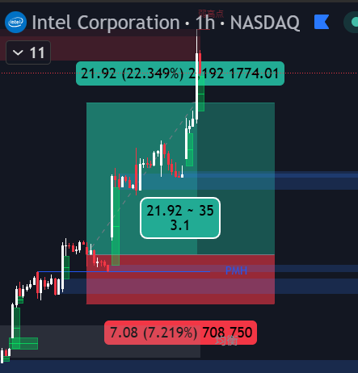
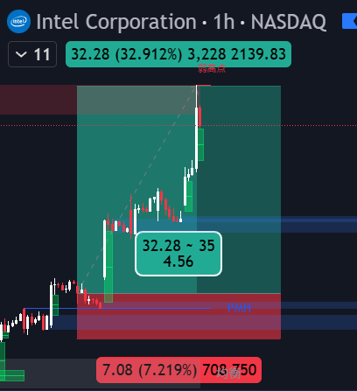
2026-05-01 | INTC | 98 | 12.20% | 5 | 1 | 1 | 超额收益
 |  |  |  |  |  |  | 32%




2026-05-01 | FPS | 39 | 12.70% | 5 | 1 | 1 | 超额收益
 |  |  |  |  |  |  | 63%



2026-05-05 | AMZN | 277 | -6.00% | 0 | 0 | 0



2026-05-05 | GLW | 166 | 14.40% | 7 | 1 | 1 | 超额收益
 |  |  |  |  |  |  | 25%



2026-05-06 | MOD | 275 | 1.80% | 1 | 0 | 0



2026-05-06 | QCOM | 195 | 18.00% | 5 | 1 | 0



2026-05-08 | GRPN | 18.3 | 2.10% | 1 | 0 | 0




2026-05-08 | RKLB | 96 | 25.00% | 6 | 1 | 1 | 超额收益
 |  |  |  |  |  |  | 57%



2026-05-11 | AEHR | 105 | -12.40% | 0 | 0 | 0



2026-05-11 | PL | 41.2 | 8.50% | 1 | 0 | 0



2026-05-12 | HBM | 26.4 | 5.90% | 3 | 0 | 0



2026-05-12 | SPHR | 136 | 6.57% | 3 | 0 | 0




2026-05-20 | ARM | 235 | 10.00% | 5 | 1 | 1 | 超额收益
 |  |  |  |  |  |  | 80%




2026-05-20 | MRVL | 187.8 | 12.10% | 6 | 1 | 1 | 超额收益
 |  |  |  |  |  |  | 71%


2026-05-20 | INTC | 117 | 5.20% | 2 | 0 | 0




2026-05-20 | ALAB | 267 | 12.40% | 5 | 1 | 1 | 超额收益
 |  |  |  |  |  |  | 45%



2026-05-22 | AKAM | 146 | 9.50% | 4 | 0 | 0



2026-05-22 | GLW | 192 | 3.50% | 2 | 0 | 0



2026-05-22 | CRDO | 206 | 11.80% | 4 | 0 | 0



2026-05-26 | ON | 124 | 3.10% | 2 | 0 | 0



2026-05-26 | RDW | 20.7 | 25.00% | 5 | 1 | 0



2026-05-26 | NOK | 15.85 | 7.00% | 2 | 0 | 0



2026-05-26 | WDC | 532 | 12.80% | 5 | 0 | 0



2026-05-26 | VIAV | 53.5 | -8.50% | 0 | 0 | 0



2026-05-26 | GEV | 1077 | -4.00% | 0 | 0 | 0



2026-05-27 | GOOGL | 390 | -2.30% | 0 | 0 | 0



2026-05-27 | AAOI | 185 | -9.00% | 0 | 0 | 0



2026-05-27 | NBIS | 232 | 12.00% | 5 | 0 | 0



2026-05-28 | ONDS | 12.3 | 13.70% | 6 | 1 | 0



2026-05-28 | ORCL | 201 | 24.40% | 5 | 0 | 0



2026-05-29 | NOW | 117 | 15.00% | 4 | 0 | 0



2026-06-01 | MSFT | 457.5 | -6.40% | 0 | 0 | 0



2026-06-01 | SNEX | 115 | -4.80% | 0 | 0 | 0



2026-06-02 | GFS | 84.5 | 4.10% | 2 | 0 | 0


2026-06-02 | GLW | 195.9 | 5.13% | 5 | 0 | 0



2026-06-08 | MRVL | 286 | -4.90% | 0 | 0 | 0



2026-06-08 | OSCR | 25 | 11.80% | 5 | 1 | 1



2026-06-08 | MU | 943 | 2.87% | 4 | 0 | 0




2026-06-08 | CRDO | 225 | 19.90% | 6 | 1 | 0 | 超额收益
 |  |  |  |  |  |  | 36%



2026-06-09 | LRCX | 335 | 2.90% | 3 | 0 | 0



2026-06-09 | NBIS | 235 | -6.30% | 0 | 0 | 0



2026-06-09 | APPS | 10.1 | 4.90% | 1 | 0 | 0


2026-06-10 | TWLO | 211 | -5.80% | 0 | 0 | 0




2026-06-10 | SPHR | 141.6 | 13.29% | 7 | 1 | 1 | 超额收益
 |  |  |  |  |  |  | 21%




2026-06-11 | INTC | 115.8 | 12.70% | 4 | 1 | 1 | 超额收益
 |  |  |  |  |  |  | 21%



2026-06-11 | CRWD | 657 | 6.54% | 7 | 1 | 1




2026-06-11 | AMAT | 532 | 12.78% | 6 | 1 | 1 | 超额收益
 |  |  |  |  |  |  | 25%


2026-06-11 | PANW | 273 | 20.88% | 6 | 1 | 1


2026-06-12 | NBIS | 236 | 18.64% | 7 | 1 | 0



2026-06-15 | DELL | 408.5 | 2.94% | 2 | 0 | 0



2026-06-15 | TER | 431 | 4.40% | 1 | 0 | 0



2026-06-16 | RCL | 317 | -5.43% | 0 | 0 | 0



2026-06-16 | AFRM | 75 | 2.66% | 1 | 0 | 0


2026-06-18 | DSGN | 12.35 | 13.36% | 5 | 1 | 1


2026-06-18 | BHVN | 14 | 14.28% | 5 | 0 | 1


2026-06-18 | DELL | 430 | 1.16% | 1 | 0 | 0


2026-06-18 | MPWR | 1556 | 1.54% | 1 | 0 | 0


2026-06-22 | BE | 343 | -3.67% | 0 | 0 | 0


2026-06-23 | SPCX | 150 | 10.00% | 4 | 0 | 0


2026-06-24 | LLY | 1127 | 5.59% | 4 | 0 | 0


2026-06-24 | DELL | 435 | 1.49% | 1 | 0 | 0



2026-06-24 | HPE | 49.6 | -7.25% | 0 | 0 | 0


2026-06-25 | MU | 1250 | -4.10% | 0 | 0 | 0



2026-06-25 | GLW | 225 | 2.22% | 2 | 0 | 0


2026-06-25 | SNDK | 2270 | -5.28% | 0 | 0 | 0



2026-06-26 | BUD | 85 | -6.35% | 0 | 0 | 0




2026-06-26 | SNOW | 237.5 | 5.06% | 5 | 1 | 1 | 超额收益
 |  |  |  |  |  |  | 28%


2026-06-29 | NBIX | 171 | 8.21% | 4 | 0 | 0



2026-06-29 | FTNT | 156 | 8.97% | 4 | 0 | 0

2026-06-30 | AXON | 526 | 14.00% | 7 | 1 | 0 | 超额收益
 |  |  |  |  |  |  | 26%

2026-06-30 | MXL | 119 | 5.04% | 3 | 0 | 0


2026-06-30 | MU | 1165 | -3.94% | 0 | 0 | 0


2026-07-02 | HOOD | 116.9 | 2.65% | 2 | 0 | 0



2026-07-02 | SLS | 13.8 | 12.31% | 3 | 0 | 0

2026-07-06 | TER | 395 | -5.31% | 0 | 0 | 0


2026-07-06 | MXL | 103 | -9.79% | 0 | 0 | 0


2026-07-06 | VRT | 327 | -5.81% | 0 | 0 | 0

2026-07-08 | DELL | 431 | 6.73% | 5 | 0 | 0


2026-07-08 | ANET | 169 | 9.52% | 5 | 0 | 0


2026-07-08 | AKAM | 124.5 | 4.40% | 4 | 0 | 0



2026-07-09 | PENG | 87 | -11.49% | 0 | 0 | 0



2026-07-09 | SKHY | 176.5 | -4.44% | 0 | 0 | 0


2026-07-14 | NET | 279 | 3.94% | 3 | 0 | 0


2026-07-14 | DELL | 449 | 2.45% | 2 | 0 | 0



2026-07-14 | SKHY | 179 | 6.14% | 2 | 0 | 0



2026-07-15 | S | 20.2 | 1.48% | 1 | 0 | 0

2026-07-15 | CRWD | 214 | -6.54% | 0 | 0 | 0

2026-07-22 | AEHR | 100 | -6.20% | 0 | 0 | 0



2026-07-23 | MU | 996 | 1.20% | 1 | 0 | 0



2026-07-27 | AAPL | 335 | 2.09% | 3 | 0 | 0


2026-07-27 | HPQ | 26 | 15.61% | 4 | 0 | 1



2026-07-28 | W | 97 | -4.12% | 0 | 0 | 0



2026-07-28 | LLY | 1226 | -2.56% | 0 | 0 | 0




2026-07-29 | NET | 271 | 7.00% | 5 | 1 | 1 | 超额收益
 |  |  |  |  |  |  | 22.37%

2026-07-30 | MSFT | 445 | 12.36% | 7 | 1 | 1


2026-07-31 | AMZN | 268 | 4.44% | 4 | 0 | 0


2026-07-31 | GOOGL | 344 | 10.47% | 4 | 0 | 0



2026-08-03 | FN | 424 | -5.88% | 0 | 0 | 0

2026-08-04 | MDB | 378 | 20.57% | 5 | 1 | 1

2026-08-04 | TER | 400 | 9.99% | 4 | 0 | 0



2026-08-04 | DELL | 471 | 1.90% | 1 | 0 | 0



2026-08-04 | HPE | 52.5 | 18.06% | 4 | 0 | 0


2026-08-05 | NUE | 277.5 | -5.56% | 0 | 0 | 0



2026-08-05 | NVDA | 219 | 3.64% | 1 | 0 | 0



2026-08-06 | RTX | 225 | -4.89% | 0 | 0 | 0

2026-08-10 | PLTR | 174 | 3.50% | 1 | 0 | 0



2026-08-10 | RDNT | 76.8 | -9.35% | 0 | 0 | 0


2026-08-10 | FAST | 51.9

2026-08-10 | ERO | 35.5 | 1.46% | 1 | 0 | 0

2026-08-11 | SE | 128 | 2.36% | 1 | 0 | 0

2026-08-11 | RBRK | 97.5 | 7.62% | 1 | 0 | 0

2026-08-12 | NBIS | 225 | 15.60% | 5 | 0 | 0

2026-08-12 | DELL | 462 | 8.32% | 6 | 0 | 0

2026-08-13 | SKHY | 157 | 9.12% | 4 | 0 | 0

2026-08-13 | ABNB | 182 | 2.75%



2026-08-13 | SHOP | 154 | 1.96% | 1 | 0 | 0

2026-08-13 | SNDK | 1474 | 18.74% | 7 | 0 | 0

2026-08-13 | LRCX | 335 | -5.99% | 0 | 0 | 0

2026-08-17 | ALAB | 342 | 2.41% | 1 | 0 | 0

2026-08-17 | CRDO | 278 | 2.59% | 1 | 0 | 0



2026-08-17 | AAOI | 153 | 4.56% | 2 | 0 | 0

2026-08-17 | LITE | 968 | 1.23% | 2 | 0 | 0

2026-08-17 | GDX | 92 | 12.29% | / | / | /

2026-08-19 | LLY | 1250 | 2.68% | 2 | 0 | 0



2026-08-19 | KURA | 12.7 | -9.50% | 0 | 0 | 0



2026-08-19 | AXON | 647 | -4.60% | 0 | 0 | 0


2026-08-21 | XME | 118.9 | 2.63% | 2 | 0 | 0

2026-08-21 | SNOW | 324.6 | 1.20% | 1 | 0 | 0

2026-08-21 | PLTR | 181.42 | 5.10% | 3 | 0 | 0


2026-08-21 | DASH | 224 | 5.83% | 3 | 0 | 0

2026-08-27 | CRWD | 214.5 | 4.85% | 4 | 0 | 0


2026-08-27 | CRM | 239.5 | 8.56% | 6 | 0 | 0

2026-08-27 | NOW | 138 | 5.10% | 3 | 0 | 0



2026-08-27 | TWLO | 238 | 9.20% | 5 | 1 | 1 | 超额收益
 |  |  |  |  |  |  | 27%

2026-08-27 | NVDA | 226 | 1.32% | 1 | 0 | 0

2026-09-02 | DE | 680 | 5.87% | 5 | 0 | 0


2026-09-02 | CTVA | 89 | -8.40% | 0 | 0 | 0

2026-09-02 | DELL | 473 | -3.80% | 0 | 0 | 0

2026-09-02 | CF | 136.7 | 2.40% | 1 | 0 | 0


2026-09-02 | NTR | 79 | 2.60% | 1 | 0 | 0

2026-09-03 | SLDE | 24.5 | 6.00% | 3 | 0 | 0


2026-09-04 | SKHY | 167 | 10.80% | 4 | 0 | 1

2026-09-08 | MU | 1020 | 0.98% | 1 | 0 | 0

2026-09-08 | BE | 277.1 | 1.08% | 1 | 0 | 0

2026-09-09 | LITE | 1000 | -3.98% | 0 | 0 | 0



2026-09-14 | OKTA | 177 | 13.44% | 5 | 1 | 1


2026-09-14 | TEAM | 189 | 4.79% | 2 | 0 | 0

2026-09-15 | BE | 267 | 6.70% | 4 | 0 | 0

2026-09-16 | AMD | 916 | 14.20% | 7 | 1 | 0 | 超额收益
 |  |  |  |  |  |  | 24.30%



2026-09-17 | MDB | 390 | 8.45% | 4 | 0 | 0


2026-09-17 | INTC | 107.8 | 15.90% | 4 | 0 | 0



2026-09-17 | S | 24 | -8.25% | 0 | 0 | 0



2026-09-17 | SMTC | 177 | 7.40% | 3 | 0 | 0


2026-09-21 | ARM | 297 | 11.41% | 6 | 1 | 0

2026-09-21 | MU | 1048.5 | 5.00% | 3 | 0 | 0



2026-09-21 | MRNA | 165 | 18.21% | 5 | 1 | 1 | 超额收益
 |  |  |  |  |  |  | 46%



2026-09-21 | NBIS | 233 | 5.16% | 4 | 0 | 0



2026-09-23 | ZS | 213 | -7.50% | 0 | 0 | 0


2026-09-23 | PLTR | 192 | 9.37% | 4 | 0 | 0

2026-09-24 | NTAP | 202 | 13.89% | 6 | 1 | 0 | 超额收益
 |  |  |  |  |  |  | 18.90%



2026-09-25 | MXL | 89.6 | 6.10% | 2 | 0 | 0

2026-09-29 | LITE | 970 | 3.11% | 3 | 0 | 0

2026-09-30 | P | 132 | 13.67% | 5 | 0 | 0

2026-10-01 | LITE | 1040 | 5.76% | 4 | 0 | 0

2026-10-02 | ADI | 418 | 0.95% | 1 | 0 | 0



2026-10-02 | AAOI | 111 | 17.10% | 4 | 0 | 0



2026-10-02 | SPCX | 158 | 8.90% | 4 | 0 | 0

2026-10-05 | KEYS | 387 | -3.87% | 0 | 0 | 0

2026-10-05 | QLYS | 197 | 1.54% | 1 | 0 | 0



2026-10-06 | ALAB | 370 | 8.10% | 4 | 0 | 0

2026-10-06 | AVGO | 367 | 3.56% | 2 | 0 | 0



2026-10-06 | ANET | 214 | -4.70% | 0 | 0 | 0



2026-10-07 | HPE | 73 | -8.27% | 0 | 0 | 0



2026-10-08 | FRO | 55 | 7.31% | 2 | 0 | 0



2026-10-09 | NOW | 142 | 6.34% | 3 | 0 | 0

2026-10-09 | TWST | 159 | 3.87% | 3 | 0 | 0


2026-10-09 | ABSI | 10 | -9.81% | 0 | 0 | 0

2026-10-12 | DDOG | 298 | -3.97% | 0 | 0 | 0


2026-10-12 | SHEL | 101.9

